ABOUT_WEAPON_MODEL_SUB_ID
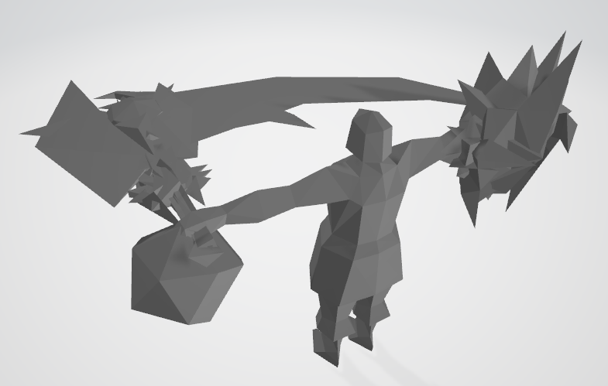
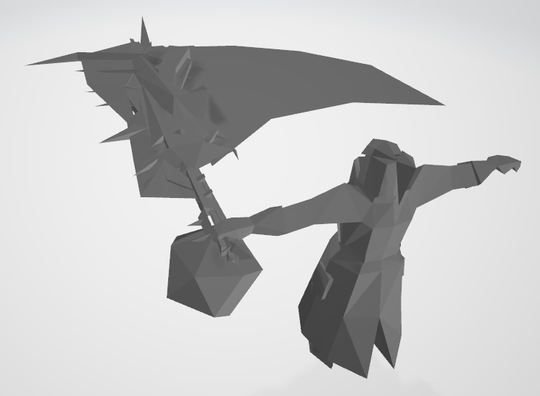
pc1_gard_00.mbac | pc2_gard_04.mbac

contains 8 different Sword & Shield models | contains 8 different Great Sword models

something like that

